商标订购单
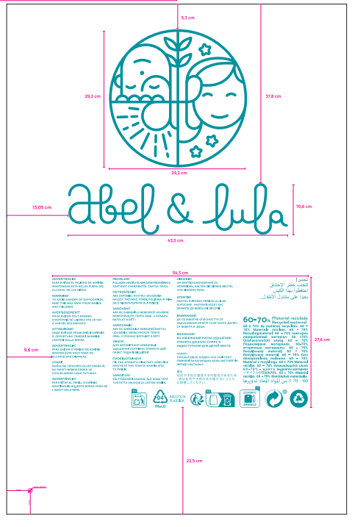
购货方 |  |  |  |  | 电话 |  |  |  | 联系人 | 万明月 |  | 手机 | 15295587490
序号 | 辅料名称 |  | 规格 | 款号 | 颜色 | 厚度 | 确认样品 |  | 订单数量 | 单位 |  | 金额 (元) | 交货日期 | 工厂
1 | ABEL&LULA塑料袋（挂衣袋）4岁-5岁 |  | 42*78 | 5031 | 透明印绿色LOGO | 3.5丝 |  |  | 250 | 只 |  | 0.00 | 2025-10-16 | 朱秋月 138 1205 5735 江苏省 无锡市 锡山区 安镇街道胶阳路2900号 无锡市新联宏服饰有限公司
3 | ABEL&LULA塑料袋（挂衣袋）6岁-7岁 |  | 45*86 |  |  | 3.5丝 |  |  | 270 | 只 |  | 0.00 | 2025-10-16
5 | ABEL&LULA塑料袋（挂衣袋）8岁 |  | 50*89 |  |  | 3.5丝 |  |  | 210 | 只 |  | 0.00 | 2025-10-16
6 | ABEL&LULA塑料袋（挂衣袋）10岁 |  | 50*94 |  |  | 3.5丝 |  |  | 185 | 只 |  | 0.00 | 2025-10-16
7 | ABEL&LULA塑料袋（挂衣袋）12岁 |  | 55*99 |  |  | 3.5丝 |  |  | 170 | 只 |  | 0.00 | 2025-10-16
8 | ABEL&LULA塑料袋（挂衣袋）14岁 |  | 60*105 |  |  | 3.5丝 |  |  | 110 | 只 |  | 0.00 | 2025-10-16
9 | ABEL&LULA塑料袋（挂衣袋）16岁 |  | 65*110 |  |  | 3.5丝 |  |  | 60 | 只 |  | 0.00 | 2025-10-16

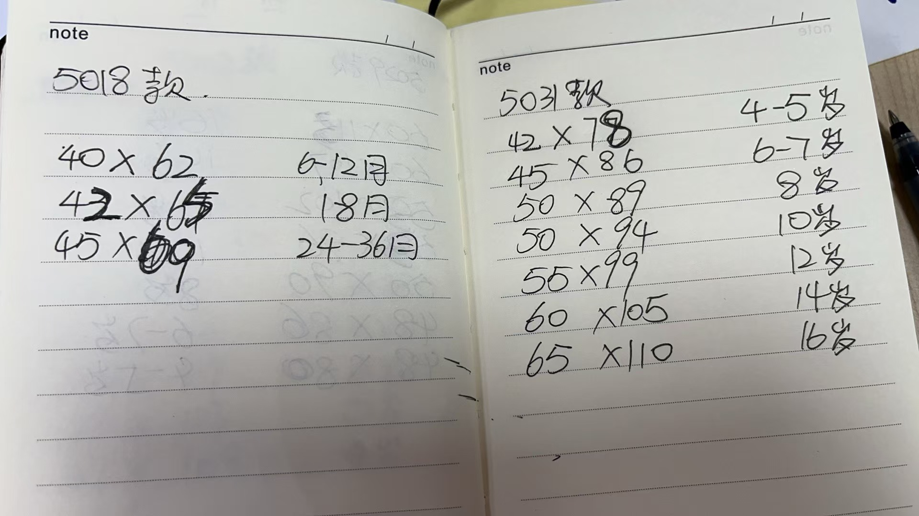
 |  |  |  |  |  |  | 合计 |  | 1255 |  |  | 0.00
注意事项：
1、原料中不含偶氮、邻苯二甲酸盐和欧盟禁止的其他有害成分，需经测试合格。 |  |  |  |  |  |  |  | 2、色牢度要经测试机构合格，产品需无镍过检针。
3、包装要防破损、防水防潮。包装上要注明业务员姓名、款号、 品名、规格和数量。送货后供方必须将送货明细传真给需方。
4、供方需免费提供给需方测试、确认和打样用样品。供方同意委托需方安排样品送客人指定测试机构测试，并同意承担所有测试费用。
5、此订购单须由需方部门经理签字后方可生效，金额超过五千人民币需由需方总经理签字方可生效；否则需方有权不予支付货款。

 | 业务员 | 万明月 |  |  |  | 部门经理 | 高建卫 |  |  |  | 总经理

